关系图
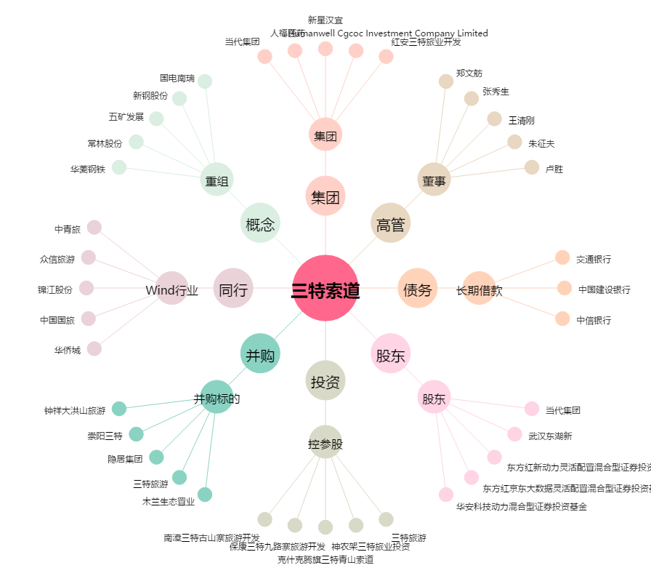
三特索道[002159.SZ] - 关系概览图

